DASHBOARD
UI Design Dashboard Data Penduduk | Excel & VBA
10
8
11
Jumlah Anak
Jumlah Ibu Rumah Tangga
Jumlah Ibu Rumah Tangga

Paburan Mekar
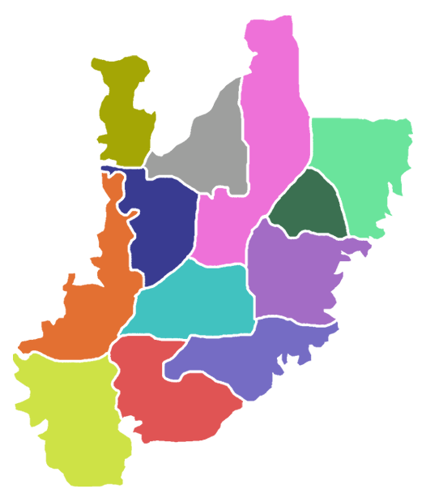
Jumlah Penduduk Sesuai Kelurahan
342
3
Pernah Sekolah | 90%
4.141
Belum Sekolah | 10%
Jumlah Penduduk
Perempuan
Laki-laki
=
31
14
17
Penduduk Belum Bersekolah
Pondok Rajeg
Ciriung
Status Pendidikan
349
Harapan Jaya
362
Penduduk Sesuai dengan Usia dan Jenis Kelamin
357
 | Total
Kurang Mampu | 10
Mampu | 10
Sangat Mampu | 11
Penduduk Berdasarkan Status Ekonomi
 | Laki-laki | Perempuan
65 - Atas | 0% | 0%
56 - 65 Tahun | 6% | -13%
46 - 55 Tahun | 10% | -6%
36 - 45 Tahun | 3% | 0%
26 - 35 Tahun | 3% | -3%
17 - 25 Tahun | 6% | -10%
12 - 16 Tahun | 6% | 0%
6 - 11 Tahun | 13% | -10%
0 - 5 Tahun | 6% | -3%
14

Tengah
Pabuaran
Cirimekar
350
349
351

Cibinong

Sukahati
Pekansari
343
359
366

Nanggewer Mekar
Penduduk Penrima Bantuan & Bukan Penerima Bantuan
Status Pernikahan
Golongan Datrah
Nanggewer
342
 | Total
A | 1,160
AB | 1,176
B | 1,127
O | 1,185
350
 | Count of Penerimaan Bantuan
BLT | 5
BPNT | 3
Bukan Penerima | 11
KARTU PRAKERJA | 3
KIP | 2
PBIN | 2
PKH | 5
Grand Total | 31
 | Total
Belum Kawin | 12
Cerai Hidup | 1
Cerai Mati | 2
Kawin | 16
Karadenan
378
Total Penduduk

4648

Peta Kecamatan Cibinong - Kab Bogor - Jawa Barat

